Sheet1
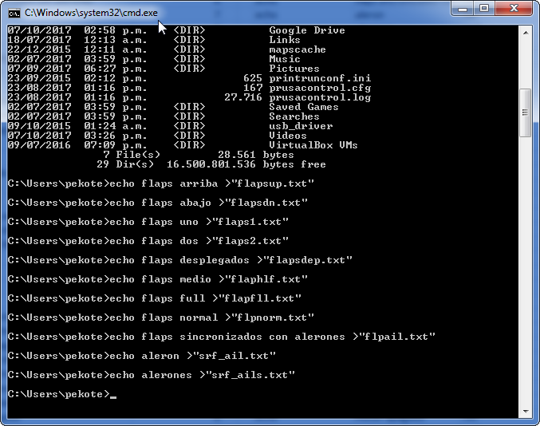
Topico | Nombre Archivo | Texto que se convertira a sonido | cant caracteres <8 | Texto de comando 1 | Texto de comando 2 | Texto de comando 3 | Texto para copiar en una ventana de CMD o DOS y que creará el archivo de texto que se convertirá en audio
FLAPS | flapsup | flaps arriba | 7 | echo | flaps arriba | .txt" | echo flaps arriba >"flapsup.txt"
 | flapsdn | flaps abajo | 7 | echo | flaps abajo | .txt" | echo flaps abajo >"flapsdn.txt"
 | flaps1 | flaps uno | 6 | echo | flaps uno | .txt" | echo flaps uno >"flaps1.txt"
 | flaps2 | flaps dos | 6 | echo | flaps dos | .txt" | echo flaps dos >"flaps2.txt"
 | flapsdep | flaps desplegados | 8 | echo | flaps desplegados | .txt" | echo flaps desplegados >"flapsdep.txt"
 | flaphlf | flaps medio | 7 | echo | flaps medio | .txt" | echo flaps medio >"flaphlf.txt"
 | flapfll | flaps full | 7 | echo | flaps full | .txt" | echo flaps full >"flapfll.txt"
 | flpnorm | flaps normal | 7 | echo | flaps normal | .txt" | echo flaps normal >"flpnorm.txt"
 | flpail | flaps sincronizados con alerones | 6 | echo | flaps sincronizados con alerones | .txt" | echo flaps sincronizados con alerones >"flpail.txt"
alerones | srf_ail | aleron | 7 | echo | aleron | .txt" | echo aleron >"srf_ail.txt"
 | srf_ails | alerones | 8 | echo | alerones | .txt" | echo alerones >"srf_ails.txt"
 | ailhgh | aleron alto | 6 | echo | aleron alto | .txt" | echo aleron alto >"ailhgh.txt"
 | ailmed | aleron medio | 6 | echo | aleron medio | .txt" | echo aleron medio >"ailmed.txt"
 | ailbajo | aleron bajo | 7 | echo | aleron bajo | .txt" | echo aleron bajo >"ailbajo.txt"
elevador | srf_elv | elevador | 7 | echo | elevador | .txt" | echo elevador >"srf_elv.txt"
 | elealto | elevador alto | 7 | echo | elevador alto | .txt" | echo elevador alto >"elealto.txt"
 | elemed | elevador medio | 6 | echo | elevador medio | .txt" | echo elevador medio >"elemed.txt"
 | elebajo | elevador bajo | 7 | echo | elevador bajo | .txt" | echo elevador bajo >"elebajo.txt"
timon | srf_rud | timon | 7 | echo | timon | .txt" | echo timon >"srf_rud.txt"
 | rudhgh | timon alto | 6 | echo | timon alto | .txt" | echo timon alto >"rudhgh.txt"
 | rudmed | timon medio | 6 | echo | timon medio | .txt" | echo timon medio >"rudmed.txt"
 | rudbajo | timon bajo | 7 | echo | timon bajo | .txt" | echo timon bajo >"rudbajo.txt"
acelerador | srf_thr | acelerador | 7 | echo | acelerador | .txt" | echo acelerador >"srf_thr.txt"
 | thract | acelerador activo | 6 | echo | acelerador activo | .txt" | echo acelerador activo >"thract.txt"
 | thrdet | acelerador detenido | 6 | echo | acelerador detenido | .txt" | echo acelerador detenido >"thrdet.txt"
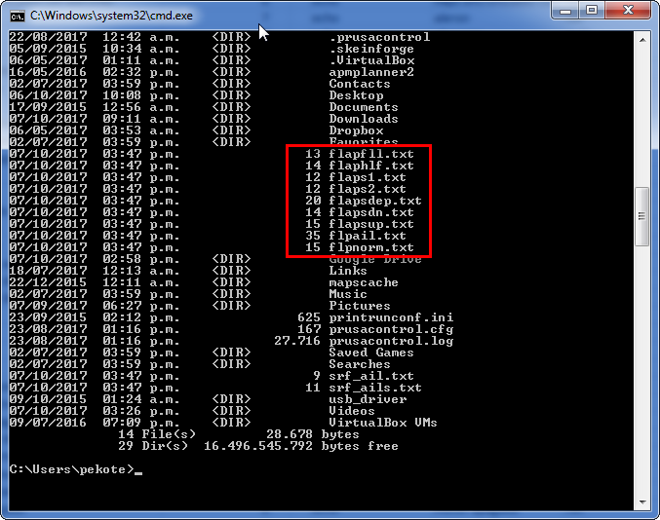
 | thrrel | acelerador liberado | 6 | echo | acelerador liberado | .txt" | echo acelerador liberado >"thrrel.txt"
 | idlup | idle up | 5 | echo | idle up | .txt" | echo idle up >"idlup.txt"
 | idlup1 | idle up 1 | 6 | echo | idle up 1 | .txt" | echo idle up 1 >"idlup1.txt"
 | idlup2 | idle up 2 | 6 | echo | idle up 2 | .txt" | echo idle up 2 >"idlup2.txt"
 | idldwn | idle down | 6 | echo | idle down | .txt" | echo idle down >"idldwn.txt"
 | ignon | ignicion encendido | 5 | echo | ignicion encendido | .txt" | echo ignicion encendido >"ignon.txt"
 | ignact | ignicion activo | 6 | echo | ignicion activo | .txt" | echo ignicion activo >"ignact.txt"
 | ignapa | ignicion apagado | 6 | echo | ignicion apagado | .txt" | echo ignicion apagado >"ignapa.txt"
 | thrdis | acelerador deshabilitado | 6 | echo | acelerador deshabilitado | .txt" | echo acelerador deshabilitado >"thrdis.txt"
 | engarm | motores armado | 6 | echo | motores armado | .txt" | echo motores armado >"engarm.txt"
 | engdisa | motores desarmado | 7 | echo | motores desarmado | .txt" | echo motores desarmado >"engdisa.txt"
 | engdis | motor deshabilitado | 6 | echo | motor deshabilitado | .txt" | echo motor deshabilitado >"engdis.txt"
 | engapaga | motor apagado | 8 | echo | motor apagado | .txt" | echo motor apagado >"engapaga.txt"
 | engon | motor encendido | 5 | echo | motor encendido | .txt" | echo motor encendido >"engon.txt"
SYSTEM TELEMETRY | bateria | bateria | 7 | echo | bateria | .txt" | echo bateria >"bateria.txt"
 | voltaje | voltaje | 7 | echo | voltaje | .txt" | echo voltaje >"voltaje.txt"
 | corr | corriente | 4 | echo | corriente | .txt" | echo corriente >"corr.txt"
 | pot | potencia | 3 | echo | potencia | .txt" | echo potencia >"pot.txt"
 | tiempo | tiempo | 6 | echo | tiempo | .txt" | echo tiempo >"tiempo.txt"
 | hora | hora | 4 | echo | hora | .txt" | echo hora >"hora.txt"
RATES | bajorate | rates bajo | 8 | echo | rates bajo | .txt" | echo rates bajo >"bajorate.txt"
 | midrates | rates medio | 8 | echo | rates medio | .txt" | echo rates medio >"midrates.txt"
 | hirates | rates alto | 7 | echo | rates alto | .txt" | echo rates alto >"hirates.txt"
 | 3drtson | 3D rates encendido | 7 | echo | 3D rates encendido | .txt" | echo 3D rates encendido >"3drtson.txt"
 | 3drtsapa | 3D rates apagado | 8 | echo | 3D rates apagado | .txt" | echo 3D rates apagado >"3drtsapa.txt"
 | 3drtsact | 3D rates activo | 8 | echo | 3D rates activo | .txt" | echo 3D rates activo >"3drtsact.txt"
EQUIP | engdis | motor deshabilitado | 6 | echo | motor deshabilitado | .txt" | echo motor deshabilitado >"engdis.txt"
 | engapaga | motor apagado | 8 | echo | motor apagado | .txt" | echo motor apagado >"engapaga.txt"
 | engon | motor encendido | 5 | echo | motor encendido | .txt" | echo motor encendido >"engon.txt"
 | batcrit | bateria critica | 7 | echo | bateria critica | .txt" | echo bateria critica >"batcrit.txt"
 | batbajo | bajo bateria | 7 | echo | bajo bateria | .txt" | echo bajo bateria >"batbajo.txt"
 | geardn | tren aterrizaje bajo | 6 | echo | tren aterrizaje bajo | .txt" | echo tren aterrizaje bajo >"geardn.txt"
 | gearup | tren aterrizaje alto | 6 | echo | tren aterrizaje alto | .txt" | echo tren aterrizaje alto >"gearup.txt"
 | camcentr | camara centrada | 8 | echo | camara centrada | .txt" | echo camara centrada >"camcentr.txt"
 | camfix | camara fija | 6 | echo | camara fija | .txt" | echo camara fija >"camfix.txt"
 | camman | camara manual | 6 | echo | camara manual | .txt" | echo camara manual >"camman.txt"
 | gmblact | gimbal activo | 7 | echo | gimbal activo | .txt" | echo gimbal activo >"gmblact.txt"
 | gmblon | gimbal encendido | 6 | echo | gimbal encendido | .txt" | echo gimbal encendido >"gmblon.txt"
 | gmblapa | gimbal apagado | 7 | echo | gimbal apagado | .txt" | echo gimbal apagado >"gmblapa.txt"
 | gps | GPS | 3 | echo | GPS | .txt" | echo GPS >"gps.txt"
 | bombrel | bombas abajo | 7 | echo | bombas abajo | .txt" | echo bombas abajo >"bombrel.txt"
 | bombawy | bombas fuera | 7 | echo | bombas fuera | .txt" | echo bombas fuera >"bombawy.txt"
 | smokeon | humo encendido | 7 | echo | humo encendido | .txt" | echo humo encendido >"smokeon.txt"
 | smokeapa | humo apagado | 8 | echo | humo apagado | .txt" | echo humo apagado >"smokeapa.txt"
 | parlanz | paracaidas lanzado | 7 | echo | paracaidas lanzado | .txt" | echo paracaidas lanzado >"parlanz.txt"
 | parac | paracaidas | 5 | echo | paracaidas | .txt" | echo paracaidas >"parac.txt"
GENERAL | opentx | OpenTx | 6 | echo | OpenTx | .txt" | echo OpenTx >"opentx.txt"
 | bien | bien | 4 | echo | bien | .txt" | echo bien >"bien.txt"
 | mal | mal | 3 | echo | mal | .txt" | echo mal >"mal.txt"
 | horrible | horrible | 8 | echo | horrible | .txt" | echo horrible >"horrible.txt"
 | pos | positivo | 3 | echo | positivo | .txt" | echo positivo >"pos.txt"
 | neg | negativo | 3 | echo | negativo | .txt" | echo negativo >"neg.txt"
 | sitnorm | situation normal | 7 | echo | situation normal | .txt" | echo situation normal >"sitnorm.txt"
 | stblon | estabilizacion encendido | 6 | echo | estabilizacion encendido | .txt" | echo estabilizacion encendido >"stblon.txt"
 | stblapa | estabilizacion apagado | 7 | echo | estabilizacion apagado | .txt" | echo estabilizacion apagado >"stblapa.txt"
 | despegue | despegue | 8 | echo | despegue | .txt" | echo despegue >"despegue.txt"
 | engarm | motores armado | 6 | echo | motores armado | .txt" | echo motores armado >"engarm.txt"
 | engdis | motores desarmado | 6 | echo | motores desarmado | .txt" | echo motores desarmado >"engdis.txt"
 | actv | activo | 4 | echo | activo | .txt" | echo activo >"actv.txt"
 | actvd | activado | 5 | echo | activado | .txt" | echo activado >"actvd.txt"
 | dactvd | desactivado | 6 | echo | desactivado | .txt" | echo desactivado >"dactvd.txt"
 | eng | enganchado | 3 | echo | enganchado | .txt" | echo enganchado >"eng.txt"
 | dseng | desenganchado | 5 | echo | desenganchado | .txt" | echo desenganchado >"dseng.txt"
 | on | encendido | 2 | echo | encendido | .txt" | echo encendido >"on.txt"
 | apagado | apagado | 7 | echo | apagado | .txt" | echo apagado >"apagado.txt"
 | whtvr | whatever | 5 | echo | whatever | .txt" | echo whatever >"whtvr.txt"
 | fxdwng | ala fija | 6 | echo | ala fija | .txt" | echo ala fija >"fxdwng.txt"
 | entr | entrenador | 4 | echo | entrenador | .txt" | echo entrenador >"entr.txt"
AERO | snapsw | snap roll | 6 | echo | snap roll | .txt" | echo snap roll >"snapsw.txt"
 | ail3d | alerones 3D | 5 | echo | alerones 3D | .txt" | echo alerones 3D >"ail3d.txt"
 | ele3d | elevador 3D | 5 | echo | elevador 3D | .txt" | echo elevador 3D >"ele3d.txt"
 | rud3d | timon 3D | 5 | echo | timon 3D | .txt" | echo timon 3D >"rud3d.txt"
 | aero | acrobatico | 4 | echo | acrobatico | .txt" | echo acrobatico >"aero.txt"
 | aero3d | acrobatico 3D | 6 | echo | acrobatico 3D | .txt" | echo acrobatico 3D >"aero3d.txt"
JETS | brkson | frenos encendido | 6 | echo | frenos encendido | .txt" | echo frenos encendido >"brkson.txt"
 | brksapa | frenos apagado | 7 | echo | frenos apagado | .txt" | echo frenos apagado >"brksapa.txt"
 | abrkop | frenos de aire abiertos | 6 | echo | frenos de aire abiertos | .txt" | echo frenos de aire abiertos >"abrkop.txt"
 | abrkcl | frenos de aire cerrados | 6 | echo | frenos de aire cerrados | .txt" | echo frenos de aire cerrados >"abrkcl.txt"
 | airbk | frenos de aire | 5 | echo | frenos de aire | .txt" | echo frenos de aire >"airbk.txt"
 | airbkapa | frenos de aire apagados | 8 | echo | frenos de aire apagados | .txt" | echo frenos de aire apagados >"airbkapa.txt"
MODES | fsapag | failsafe apagado | 6 | echo | failsafe apagado | .txt" | echo failsafe apagado >"fsapag.txt"
 | fson | failsafe encendido | 4 | echo | failsafe encendido | .txt" | echo failsafe encendido >"fson.txt"
 | fltmode1 | modo de vuelo uno | 8 | echo | modo de vuelo uno | .txt" | echo modo de vuelo uno >"fltmode1.txt"
 | fltmode2 | modo de vuelo dos | 8 | echo | modo de vuelo dos | .txt" | echo modo de vuelo dos >"fltmode2.txt"
 | fltmode3 | modo de vuelo tres | 8 | echo | modo de vuelo tres | .txt" | echo modo de vuelo tres >"fltmode3.txt"
 | fltmode4 | modo de vuelo cuatro | 8 | echo | modo de vuelo cuatro | .txt" | echo modo de vuelo cuatro >"fltmode4.txt"
 | fltmode5 | modo de vuelo cinco | 8 | echo | modo de vuelo cinco | .txt" | echo modo de vuelo cinco >"fltmode5.txt"
 | fltmode6 | modo de vuelo seis | 8 | echo | modo de vuelo seis | .txt" | echo modo de vuelo seis >"fltmode6.txt"
 | fltmode7 | modo de vuelo siete | 8 | echo | modo de vuelo siete | .txt" | echo modo de vuelo siete >"fltmode7.txt"
 | fltmode8 | modo de vuelo ocho | 8 | echo | modo de vuelo ocho | .txt" | echo modo de vuelo ocho >"fltmode8.txt"
 | apstab | estabilizado | 6 | echo | estabilizado | .txt" | echo estabilizado >"apstab.txt"
 | apmanual | manual | 8 | echo | manual | .txt" | echo manual >"apmanual.txt"
 | apautot | autotune | 7 | echo | autotune | .txt" | echo autotune >"apautot.txt"
 | apFBWA | fly by wire A | 6 | echo | fly by wire A | .txt" | echo fly by wire A >"apFBWA.txt"
 | apFBWB | fly by wire B | 6 | echo | fly by wire B | .txt" | echo fly by wire B >"apFBWB.txt"
 | apAcro | acrobatico | 6 | echo | acrobatico | .txt" | echo acrobatico >"apAcro.txt"
 | apcruise | crucero | 8 | echo | crucero | .txt" | echo crucero >"apcruise.txt"
 | apauto | automatico | 6 | echo | automatico | .txt" | echo automatico >"apauto.txt"
 | aprtl | retorno a casa | 5 | echo | retorno a casa | .txt" | echo retorno a casa >"aprtl.txt"
 | aploiter | loiter | 8 | echo | loiter | .txt" | echo loiter >"aploiter.txt"
 | apcorc | circulo | 6 | echo | circulo | .txt" | echo circulo >"apcorc.txt"
 | apguid | guiado | 6 | echo | guiado | .txt" | echo guiado >"apguid.txt"
 | apdesp | despegue | 6 | echo | despegue | .txt" | echo despegue >"apdesp.txt"
 | apaterr | aterrizaje | 7 | echo | aterrizaje | .txt" | echo aterrizaje >"apaterr.txt"

 | nrmmod | normal mode
 | hvrmd | hover mode
 | stnton | stunt mode encendido
 | stntapagado | stunt mode apagado
 | stntact | stunt mode activo
 | thrmlmd | thermal mode
 | lndgmd | landing mode
 | speedmd | speed mode
 | lnchmd | launch mode
 | cruzmd | cruise mode
 | loitrmd | Loiter mode
 | zoommd | zoom mode
 | seekmd | seek mode
 | clmbmd | climbing mode
 | mode | mode
 | mdon | mode encendido
 | mdapagado | mode apagado
 | mdact | mode activo
 | gpsmd | GPS mode
 | attmd | Attitude mode
 | slflvl | Self level mode
 | slflvlm | Self level mixing mode

 | SOARING
 | soring | soaring
 | pwrgld | power glider
 | thrml | thermal
 | thrmlmd | thermal mode
 | lndgmd | landing mode
 | crowon | crow encendido
 | crowapagado | crow apagado
 | btflyon | butterfly encendido
 | btflyapagado | butterfly apagado
 | reflex | reflex
 | splrop | spoiler open
 | splrcl | spoiler closed
 | clmb | climbing
 | dscnd | descending
 | speed | speed
 | speedmd | speed mode
 | lnch | launch
 | lnchmd | launch mode
 | cruz | cruise
 | cruzmd | cruise mode
 | loitr | Loiter
 | loitrmd | Loiter mode
 | zoom | zoom
 | zoommd | zoom mode
 | seek | seek
 | seekmd | seek mode
 | dlg | DLG
 | dlgf | discuss launch glider

 | FPV/AUTONOMOUS
 | mltrtr | multirotor
 | stblz | Stabilize
 | stblzmd | Stabilize mode
 | auto | Auto
 | autort | Auto Rotation
 | fbwa | fly by wire A
 | fbwb | fly by wire B
 | crcl | circle
 | crclmd | circle mode
 | waypt | waypoint
 | clmbmd | climbing mode
 | althld | altitude detenido
 | poshld | position detenido
 | gpsmd | GPS mode
 | attmd | Attitude mode
 | slflvl | Self level mode
 | slflvlm | Self level mixing mode
 | quadc | quadcopter
 | tric | tricopter
 | hexc | hexacopter
 | octc | octocopter
 | uav | UAV
 | fpv | FPV
 | fpvf | From Pilots View

 | HELI
 | heli | helicopter
 | heli3d | 3d helicopter
 | heliscl | scale helicopter
 | acrmd | acro mode
 | hedhld | heading detenido activo
 | ratemd | rate mode activo
 | 3dpitch | 3d pitch
 | 3dpact | 3d pitch activo
 | 3dpapagado | 3d pitch apagado
 | gyrhh | gyro heading detenido
 | gyrrate | gyro rate mode
 | sclpitch | scale pitch
 | stblz | Stabilize
 | stblzmd | Stabilize mode
 | hvr | hover
 | hvrmd | hover mode
 | atmtc | Automatic
 | atmtcmd | Automatic mode
 | corslk | course lock
 | corslkm | course lock mode
 | homlk | home lock
 | homlkm | home lock mode

 | FUN
 | meantto | I meant to do that
 | wasmnt | was it meant to do that?
 | nxtmlwr | next time a little bajoer
 | nxttmhr | next time a little altoer
 | notsuk | that didn't suck at all
 | getreal | things are about to get real
 | shtreal | shit is about to get real
 | frget | aren't you forgetting something?
 | frget2 | I think you're forgetting something
 | badalt | bad altitude
 | badatt | bad attitude
 | tlrtract | tail rotor activo
 | tlrtrapagado | tail rotor apagado
 | eww | eww, nasty
 | again | ooh, do that again
 | syson | system on, ready to fly
 | flkswtch | if you flick that switch one more time!
 | flkswtch2 | mmm, I'll let you flick that switch again
 | 3dhstada | 3D Hobby Shop, fly the best
 | thtsw | ooh yes. that was the right switch.
 | oops | oops
 | battchrg | hey, if it's not too much to ask, can you plug your charger into me?...
 | ngtvghst | negative ghostrider, the pattern is full
 | flypst | you want to fly that past me one more time?
 | ggl | *giggle*
 | gglno | *giggle*, no
 | gglyes | *giggle*, yes
 | thnks | why, thank you!
 | ohnodnt | oh no you didn't
 | nottht1 | not that one!
 | hotter | hotter
 | colder | colder
 | liketht | ooh, I like that one, do it again!
 | usrerr | user error. Please replace user and try again
 | turnon | hmmmmmm, you turned me on…. !
 | yrwelcm | you're welcome

